02_認証系
① 認証・パスワード系（S-01〜S-04）

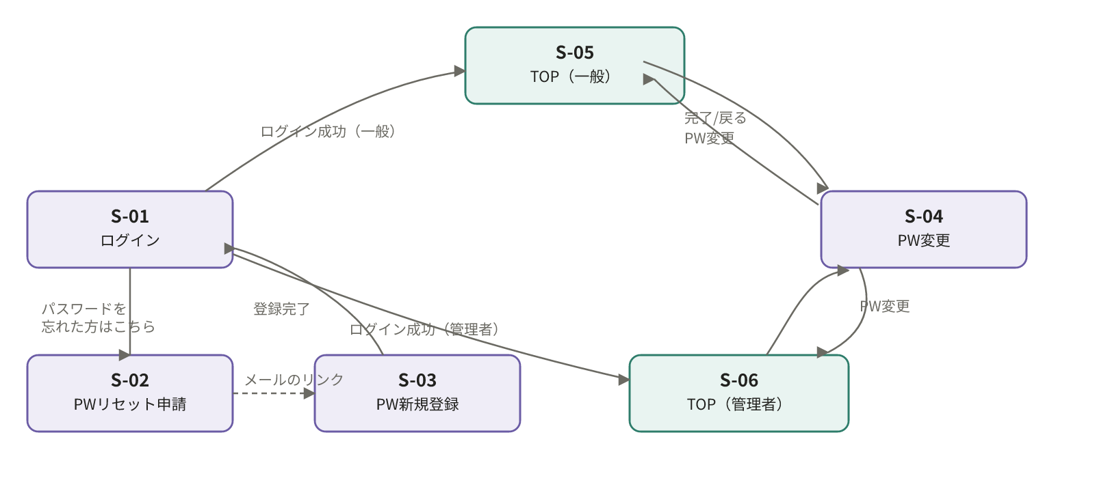

S-02→S-03はメール経由（別チャネル）のため破線で表示。

03_プロフィール横断検索系
② プロフィール・横断検索系（S-05〜S-11, S-17, S-19）

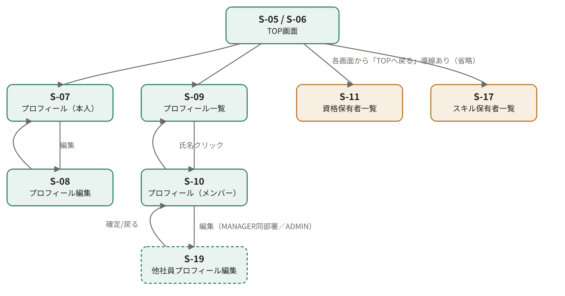

S-19は権限がある場合のみ表示される遷移のため破線枠で表現。各リスト系画面からTOPへの「戻る」導線は個別の矢印を省略。

